Sheet1
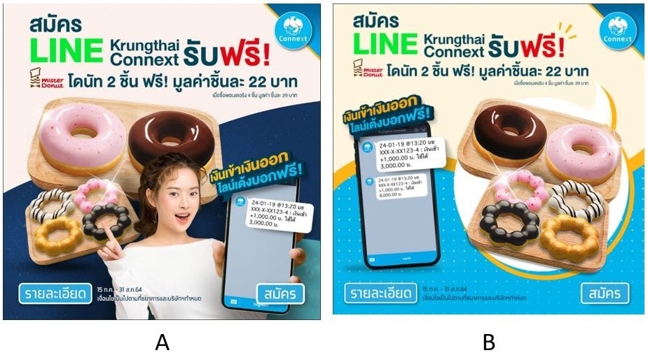
Picture | Sex | Age | Donut
Picture B | ชาย | 31-35 | ชอบ |  |  |  | Test Picture and Sex |  |  |  |  |  |  |  | Ei |  |  |  |  | Oi - Ei |  |  |  |  | Chi-Square
Picture A | ชาย | 31-35 | ชอบ |  |  |  | Picture | ชาย | หญิง | LGBTQ | Total | Pi |  |  |  | ชาย | หญิง | LGBTQ |  |  | ชาย | หญิง | LGBTQ |  |  | ชาย | หญิง | LGBTQ
Picture B | ชาย | 20-25 | ไม่ชอบ |  |  |  | Picture A | 18 | 13 | 0 | 31 | 0.60 |  |  | Picture A | 19.08 | 11.33 | 0.60 |  | Picture A | -1.08 | 1.67 | -0.60 |  | Picture A | 0.06 | 0.25 | 0.60
Picture A | ชาย | 31-35 | ชอบ |  |  |  | Picture B | 14 | 6 | 1 | 21 | 0.40 |  |  | Picture B | 12.92 | 7.67 | 0.40 |  | Picture B | 1.08 | -1.67 | 0.60 |  | Picture B | 0.09 | 0.36 | 0.88
Picture A | ชาย | 26-30 | ชอบ |  |  |  | Total | 32 | 19 | 1 | 52 | 1.00
Picture A | ชาย | 36-40 | ชอบ
Picture A | ชาย | 26-30 | ชอบ |  |  |  |  | Chi-Square Test : | 2.24
Picture A | ชาย | 26-30 | ชอบ |  |  |  |  | Dof : | 2.00
Picture B | ชาย | 26-30 | ชอบ |  | #User | %User |  | P-Value : | 0.67 |  | Don't Reject H0
Picture B | ชาย | 26-30 | ไม่ชอบ | Picture A | 31 | 59.6%
Picture B | ชาย | 31-35 | ชอบ | Picture B | 21 | 40.4%
Picture B | ชาย | 31-35 | ชอบ | Total | 52 | 100.00%
Picture A | หญิง | 26-30 | ไม่ชอบ |  |  |  | Test Picture and Age |  |  |  |  |  |  |  | Ei = Oi*Pi |  |  |  |  | Oi - Ei |  |  |  |  | Chi-Square
Picture B | ชาย | 26-30 | ชอบ |  |  |  | Picture | 20-25 | 26-30 | 31-35 | 36-40 | Total | Pi |  |  | 20-25 | 26-30 | 31-35 | 36-40 |  | 20-25 | 26-30 | 31-35 | 36-40 |  | 20-25 | 26-30 | 31-35 | 36-40
Picture B | หญิง | 26-30 | ชอบ |  |  |  | Picture A | 0 | 16 | 9 | 6 | 31 | 0.60 |  | Picture A | 1.79 | 16.10 | 8.94 | 4.17 | Picture A | -1.79 | -0.10 | 0.06 | 1.83 | Picture A | 1.79 | 0.00 | 0.00 | 0.80
Picture B | หญิง | 26-30 | ไม่ชอบ |  |  |  | Picture B | 3 | 11 | 6 | 1 | 21 | 0.40 |  | Picture B | 1.21 | 10.90 | 6.06 | 2.83 | Picture B | 1.79 | 0.10 | -0.06 | -1.83 | Picture B | 2.64 | 0.00 | 0.00 | 1.18
Picture B | ชาย | 26-30 | ชอบ |  |  |  | Total | 3 | 27 | 15 | 7 | 52 | 1.00
Picture A | ชาย | 31-35 | ชอบ
Picture B | ชาย | 26-30 | ชอบ |  |  |  | Chi-Square Test : | 6.411
Picture B | หญิง | 26-30 | ชอบ |  |  |  | Dof : | 3.000
Picture B | หญิง | 26-30 | ชอบ |  |  |  | P-Value : | 0.907 |  | Don't Reject H0
Picture A | หญิง | 26-30 | ชอบ
Picture A | หญิง | 31-35 | ชอบ
Picture A | หญิง | 36-40 | ชอบ |  |  |  | Test Picture and like/dislike donut |  |  |  |  |  |  |  | Ei = Oi*Pi |  |  |  |  | Oi - Ei |  |  |  |  | Chi-Square
Picture A | หญิง | 26-30 | ชอบ |  |  |  | Picture | ชอบ | ไม่ชอบ | Total | Pi |  |  |  |  | ชอบ | ไม่ชอบ |  |  |  | ชอบ | ไม่ชอบ |  |  |  | ชอบ | ไม่ชอบ
Picture A | หญิง | 26-30 | ชอบ |  |  |  | Picture A | 26 | 5 | 31 | 0.60 |  |  |  | Picture A | 25.04 | 5.96 |  |  | Picture A | 0.96 | -0.96 |  |  | Picture A | 0.04 | 0.16
Picture A | ชาย | 26-30 | ชอบ |  |  |  | Picture B | 16 | 5 | 21 | 0.40 |  |  |  | Picture B | 16.96 | 4.04 |  |  | Picture B | -0.96 | 0.96 |  |  | Picture B | 0.05 | 0.23
Picture A | ชาย | 26-30 | ชอบ |  |  |  | Total | 42 | 10 | 52 | 1.00
Picture B | ชาย | 31-35 | ชอบ
Picture A | หญิง | 26-30 | ไม่ชอบ |  |  |  | Chi-Square Test : | 0.475
Picture B | ชาย | 36-40 | ไม่ชอบ |  |  |  | Dof : | 1.000
Picture A | ชาย | 26-30 | ชอบ |  |  |  | P-Value : | 0.510 |  | Don't Reject H0
Picture A | หญิง | 26-30 | ชอบ
Picture B | ชาย | 26-30 | ชอบ
Picture A | หญิง | 31-35 | ชอบ
Picture B | ชาย | 26-30 | ไม่ชอบ
Picture B | ชาย | 20-25 | ชอบ
Picture A | ชาย | 31-35 | ไม่ชอบ
Picture A | หญิง | 26-30 | ไม่ชอบ
Picture B | หญิง | 31-35 | ชอบ
Picture A | ชาย | 26-30 | ชอบ
Picture B | หญิง | 20-25 | ชอบ
Picture A | หญิง | 26-30 | ไม่ชอบ |  |  |  |  | #User | %User |  |  | Expected | Dif | Chi
Picture A | หญิง | 26-30 | ชอบ |  |  |  | Picture A | 31 | 0.59615384615 |  |  | 26 | 5 | 0.96153846154
Picture B | LGBTQ | 31-35 | ชอบ |  |  |  | Picture B | 21 | 0.40384615385 |  |  | 26 | -5 | 0.96153846154
Picture A | ชาย | 31-35 | ชอบ |  |  |  | total | 52 | 1
Picture A | ชาย | 36-40 | ชอบ
Picture A | ชาย | 36-40 | ชอบ |  |  |  | chi | 1.9230769231
Picture A | ชาย | 31-35 | ชอบ |  |  |  | dof : | 1
Picture A | ชาย | 36-40 | ชอบ |  |  |  | P-Value : | 0.834
Picture A | หญิง | 31-35 | ชอบ
Picture A | ชาย | 36-40 | ชอบ

